Dashboard
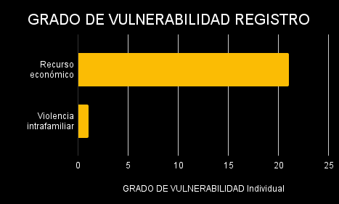
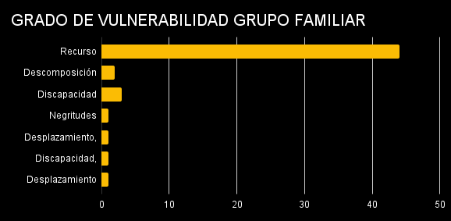
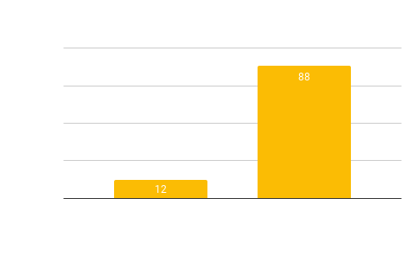
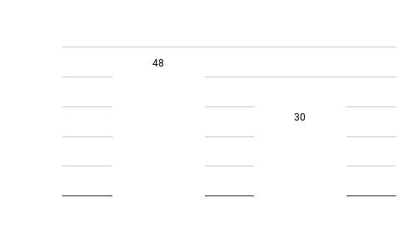
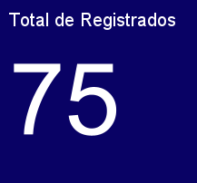
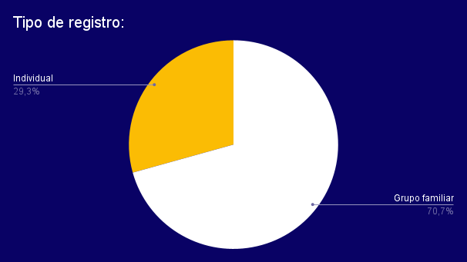
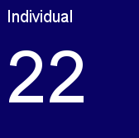
Sexo Registro individual
Hombres Ind | 2
Mujeres Ind | 20

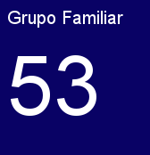
Sexo titulares grupo familiar
Hombres GF | 10
Mujeres GF | 43

Reporte General
Tipos de registro
OPCIONES: | Cantidad
Grupo familiar | 53
Individual | 22
Grand Total | 75

OPCIONES: | Individual
Estrato social

ESTRATO | CUENTA
1 | 2
2 | 43
3 | 30
4 | 0
5 | 0
Total general | 75

Grado de vulnerabilidad

GRADO | CUENTA
Recurso económico | 62
Discapacidad | 4
Negritudes | 4
Descomposición familiar | 2
Desplazamiento | 2
Violencia intrafamiliar | 1
Total general | 75

EDAD | Cuenta de EDAD
28 | 2
29 | 2
30 | 1
31 | 2
32 | 2
33 | 3
35 | 1
36 | 1
37 | 1
38 | 4
39 | 1
40 | 1
41 | 3
42 | 2
43 | 1
44 | 6
45 | 3
46 | 5
47 | 1
48 | 2
49 | 1
50 | 1
51 | 1
52 | 2
54 | 1
55 | 2
56 | 1
57 | 2
58 | 1
60 | 2
61 | 2
62 | 2
63 | 3
64 | 2
65 | 1
67 | 1
68 | 2
72 | 1
73 | 1
76 | 1
Cuantas personas componen el grupo familiar
77 | 1
Grand Total | 75

*Pregunta solo para grupos familiares

CUANTAS PERSONAS COMPONEN EL GRUPO FAMILIAR | Cuenta
2 | 5
3 | 16
4 | 9
5 | 12
6 | 8
Más de 6 | 3
Grand Total | 53

Gráficos
